Sheet1
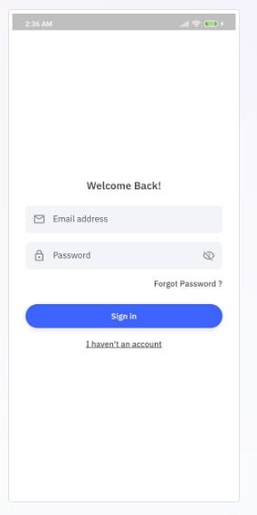
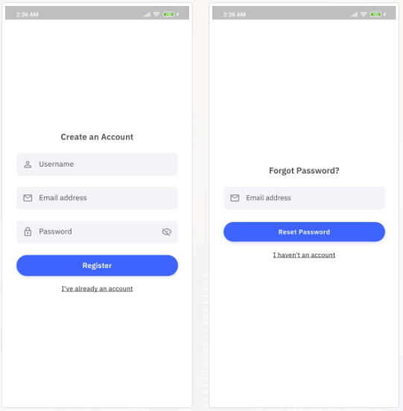
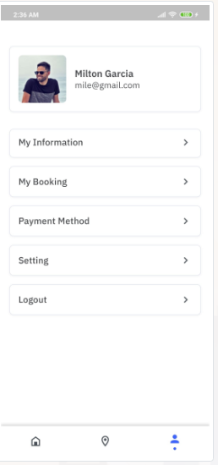
 |  | Accont
(dự kiến làm trong 45 phút) | Màn login |  | {
 | khi tạo tài khoản:( check email trùng, tên acc trùng) nhập username,email,password |  | "Accountname": "A001",
 |  |  | "Accountemail": "A001@gmail.com",
 |  |  | "Password": "1q2w3E",
 |  |  | "FlagActive": "1"
 | Màn reset password |  | }
 | nhập email và update pasword về 123
 |  | Hotel | {
 |  |  | "Hocode": "CF001", "Honame": "Mandarin Oriental", "Address": "Wartennal,London", "Rate": "4,4", "Price": "400", "Imagecode": "HO001", "Day":"1", "Percount":"1"

(dự kiến làm trong 2 tiếng 30p) | Màn chính
 | Tab1 : hiển thị danh sách các khách sạn và có thể đặt , search chọn ngày checkin checkout và số người thuê (ấn book thì check ngày checkin nhỏ hơn ngày check out) Tab 2 : hiển thị map và các điểm của các holtel Tab 3: hiển thị Profile người dùng
 |  |  | }
 |  | Detail | {
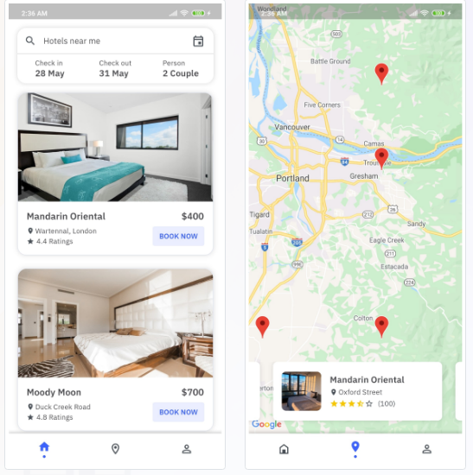
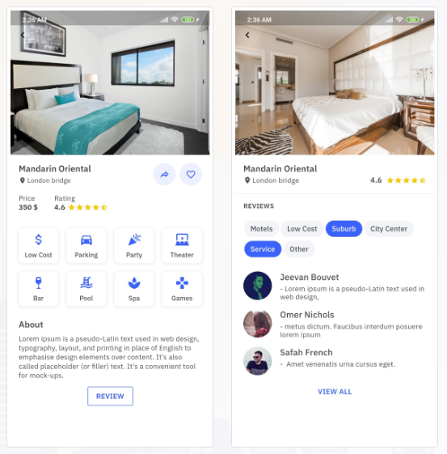
 |  |  | "Hocode": "CF001", "servicecode": "SC001", "About":"...",

 |  |  | }

 |  | Service | {
 |  |  | "Servicecode": "SC001", "SeviceName": "Low cost"
(dự kiến1 tiếng 30 phút) | Màn detail
 | hiển thị thông tin của khách sạn được chọn |  | }

 |  | Review | {
 |  |  | "Servicecode": "SC001", "Name": "Jeevan", "review":"Natalia",

 | Màn review
 | Hiện thông tin của các review về khách sạn với mỗi service được chọn |  | }

 |  | Booking | {
Dự kiến(1 tiếng) | Profile |  | "Hocode": "CF001", "Honame": "Mandarin Oriental", "Checkin":"28/May", "Checkout":"31/May", "Percount":"2", "Price":"900"
 | mục information hiện thông tin tài khoản ,my booking hiện khách sạn đã đặt, hiển thị mục payment method, và logout

 |  |  | }

